Evidencias
 |  | Evidencias screenshot final

HU002 CP_YL001

 |  |  | SUCCESS
 |  |  | TRUE

HU002 CP_YL002 | 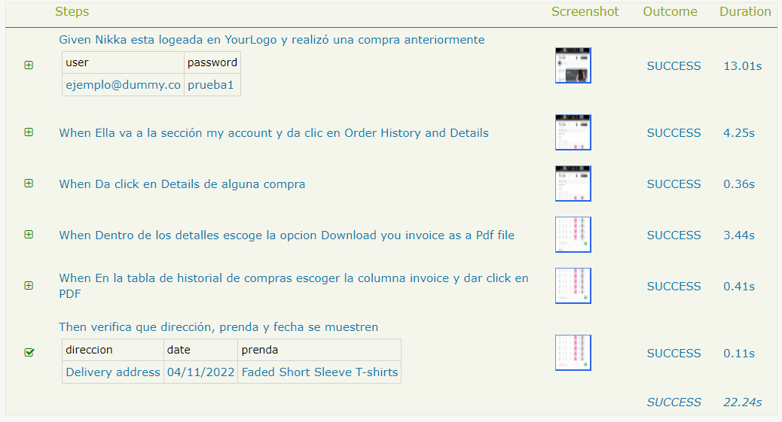

 |  |  | SUCCESSS
 |  |  | TRUE

